Sheet1
[PD] 오르페 유광 램체스 다이어리
STI : 02 6673 4900 , Fax : 02 6406 6543
배송주소:
제품명 | [PD] 오르페 유광 램체스 다이어리
이미지 | 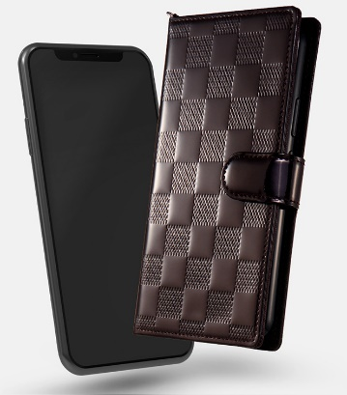 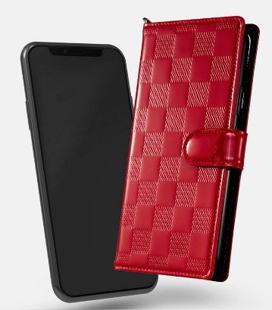 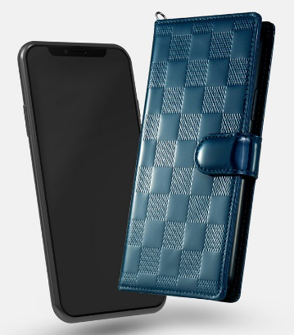
기종/색상 | 브라운 | 레드 | 블루그린
갤럭시S10 5G (G977)
갤럭시S20 (G981)
갤럭시S20플러스 (G986)
갤럭시S20울트라 (G988)
갤럭시S21 (G991)
갤럭시S21플러스 (G996)
갤럭시S21울트라 (G998)
갤럭시S22 (S901)
갤럭시S22플러스 (S906)
갤럭시S22울트라 (S908)
갤럭시노트9 (N960)
갤럭시노트10 (N971)
갤럭시노트10플러스 (N976)
갤럭시노트20 (N981)
갤럭시노트20울트라 (N986)
갤럭시A32 LTE (A325)

